Absenteísmo
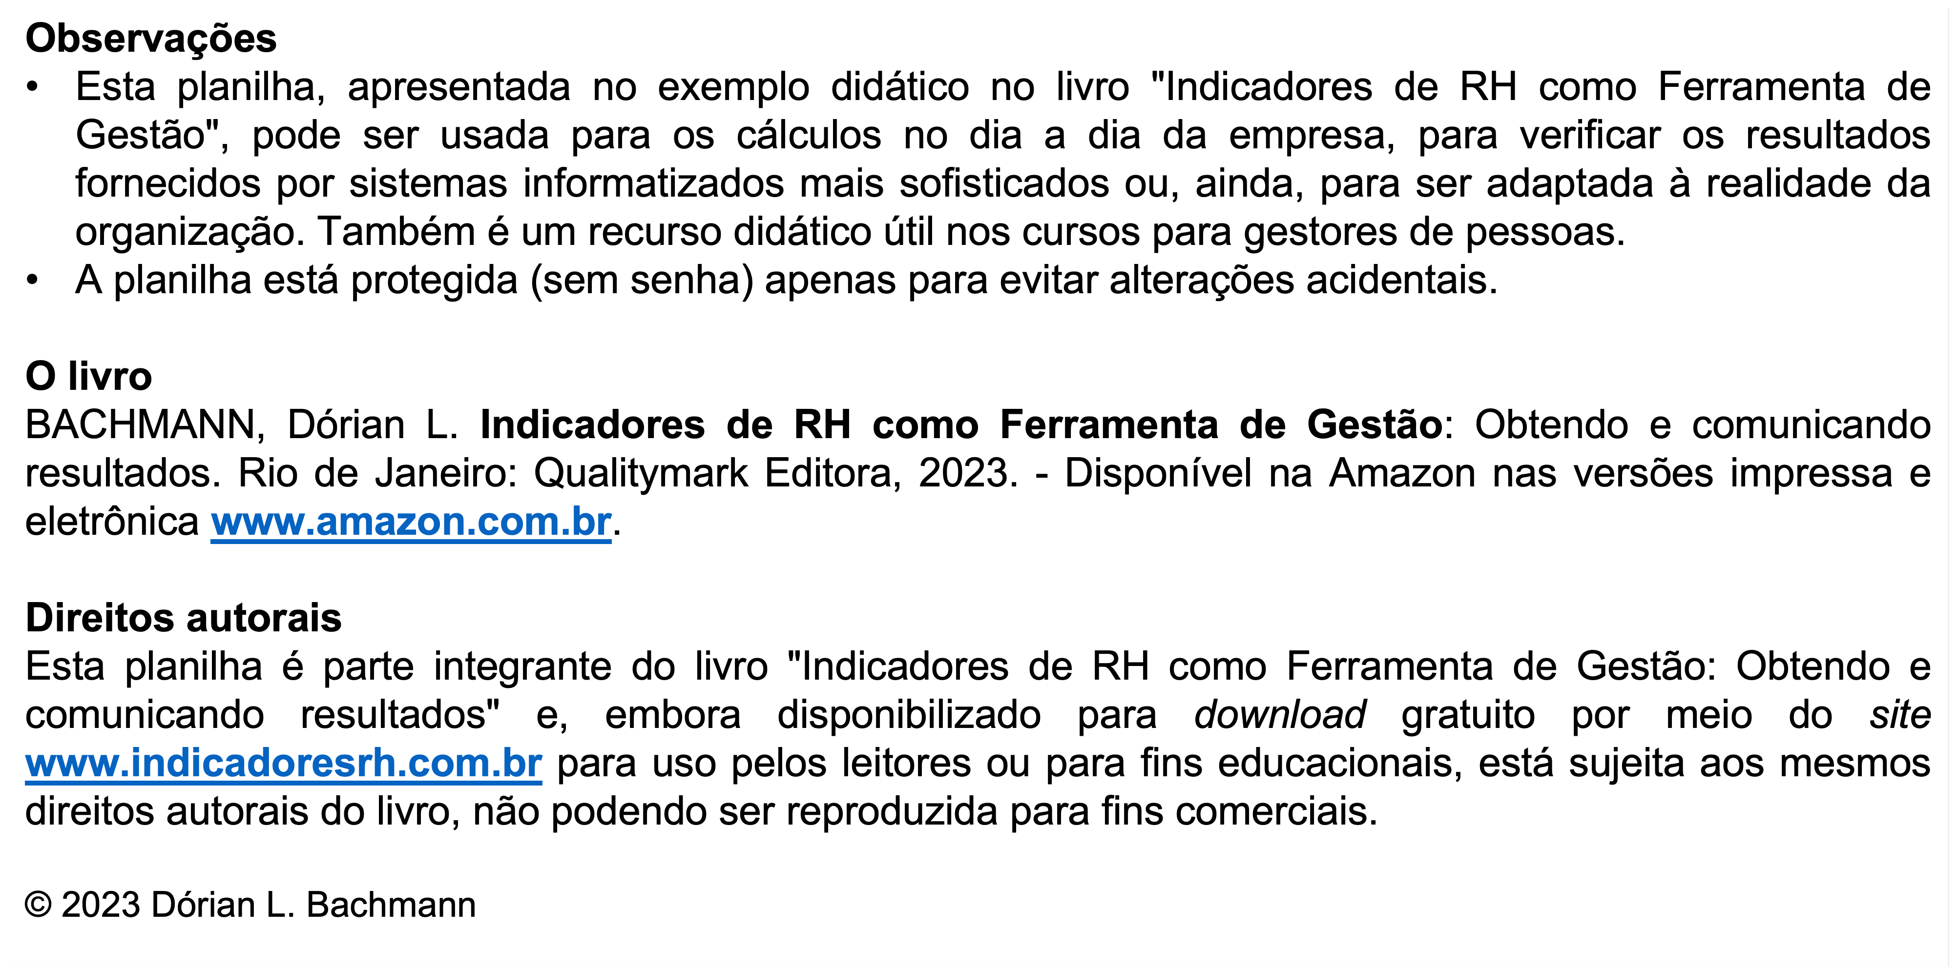
 | Planilha 11 - Tempo Médio para Contratar
 |  |  |  |  |  |  |  | 11.6.23
 | B | C | D | E | F | G | H | I
2 |  |  | Tempo gasto para seleção dos candidatos, dias | Tempo de seleção + Tempo de admissão, dias | Seleções completadas no mês | Vagas Fechadas no mês | Tempo Médio para Seleção no mês, dias | Tempo Médio para Contratar no mês, dias
3 | 2020 | Janeiro | 124 | 276 | 8 | 9 | 15.5 | 30.7
4 |  | Fevereiro | 94 | 149 | 10 | 11 | 9.4 | 13.5
5 |  | Março | 112 | 143 | 8 | 7 | 14.0 | 20.4
6 |  | Abril | 250 | 162 | 4 | 3 | 62.5 | 54.0
7 |  | Maio | 226 | 213 | 9 | 11 | 25.1 | 19.4
8 |  | Junho
9 |  | Julho
10 |  | Agosto
11 |  | Setembro
12 |  | Outubro
13 |  | Novembro
14 |  | Dezembro
15 |  |  |  |  |  | Média | 25.3 | 27.6

 | Notas
 |  |  | - Dados fornecidos.
 |  |  | - Dados calculados

